지배구조
대한유화 지배구조(G) 지표
지표 |  |  | 사업장 | 단위 | 2023년 | 2024년 | 2025년 | 비고
 | 1. 최고 거버넌스 기구(이사회)와 그 위원회 구성
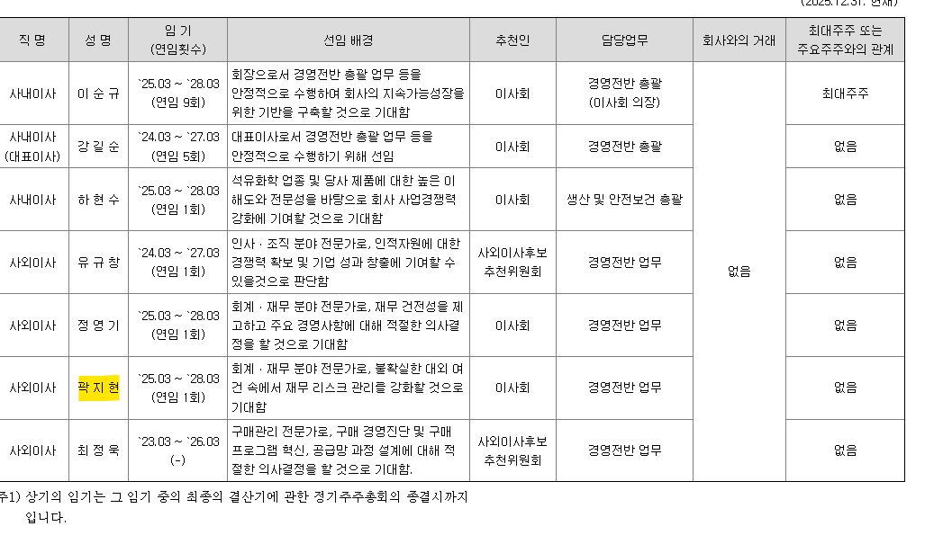
 | 이사회 구성 인원 수 |  | 전사 | 명 | 7 | 7 | 7
 | 독립이사(독립이사) | 수 | 전사 | 명 | 4 | 4 | 4
 |  | 비율 | 전사 | % | 57 | 57 | 57
 | 이사회 평균 임기 |  | 전사 | 년 | 6 | 7 | 8
 | 이사회 내 여성 이사 | 수 | 전사 | 명 | 1 | 1 | 1
 |  | 비율 | 전사 | % | 14 | 14 | 14
 | 등기임원 중 지배주주 및 친인척이 아닌 여성 임원의 수 |  | 전사 | 명 | 1 | 1 | 1
 | 감사위원회 구성 독립이사 수 |  | 전사 | 명 | 3 | 3 | 3 | - 전원 독립이사로 구성
 | 감사위원회 위원 중에 법상 회계 또는 재무 전문가 요건을 충족하는 위원의 수 |  | 전사 | 명 | 2 | 2 | 2 | - 사업보고서 VI. 이사회 등 회사의 기관에 관한 사항
 | 독립이사후보추천위원회 구성 이사의 수 |  | 전사 | 명 | 3 | 3 | 3 | - 독립이사 2명, 사내이사 1명으로 구성
 | 2. 범주별 거버넌스 기구의 구성 현황 (연말 사업보고서 기준)
 | 성별 | 남성 이사회 인원수 | 전사 | 명 | 6 | 6 | 6
 |  | 여성 이사회 인원수 | 전사 | 명 | 1 | 1 | 1
 | 연령별 | 30세 미만 이사회 인원 수 | 전사 | 명 | 0 | 0 | 0
 |  | 30세 이상 50세 미만 이사회 인원 수 | 전사 | 명 | 0 | 0 | 0
 |  | 50세 이상 이사회 인원 수 | 전사 | 명 | 7 | 7 | 7
 | 3. 최고 거버넌스 기구(이사회)와 그 위원회 운영
 | 이사회 개최횟수 |  | 전사 | 회 | 6 | 7 | 7
 | 감사위원회 개최횟수 |  | 전사 | 회 | 5 | 5 | 5
 | 이사 교육 참여 시간 |  | 전사 | 시간 | 1 | 1 | 1
 | 주주총회 소집공고 사전통지 기간 |  | 전사 | 주 | 2 | 2 | 2 | - 지배구조보고서 내 명시
 | 모든 이사회 안건에 대해 이사회 구성원이 충분한 검토할 수 있도록 하는 사전통지 최소 통지 기간 |  | 전사 | 주 | 1 | 1 | 1
 | 외부감사인에 지급한 감사용역보수 대비 비감사용역보수 수준 |  | 전사 | % | 0 | 0 | 0
 | 출석률 (75% 미만) 저조한 독립이사 수 |  | 전사 | 명 | 1 | 1 | 0
 | 독립이사가 반대 또는 수정의견을 제시한 안건 수 |  | 전사 | 건 | 0 | 0 | 0
 | 4. 최고 거버넌스 기구(이사회)에 보고된 중요 사항의 성격과 총 개수
 | 이사회에 보고된 중요사항의 보고 횟수 |  | 전사 | 회 | 6 | 7 | 7
 | 5. 기업 소유권/운영
 | 최대주주 및 특수관계인의 지분율 |  | 전사 | % | 39.21 | 39.11 | 39.07
 | 최대주주 및 특수관계인을 제외한 사내이사의 지분율 합계 |  | 전사 | % | 0.01 | 0.01 | 0.01
 | 최대주주 및 특수관계인(임원 및 계열회사 포함)을 제외한 5% 이상 지분보유자의 지분율 |  | 전사 | % | 11.66 | 7.94 | 10.54 | - 사업보고서 VII. 주주에 관한 사항
 | 등기임원의 지분율 합계 |  | 전사 | % | 2.56 | 2.56 | 2.56
 | 회사에 대한 계열회사의 지분율 | (주)코리아에어텍 | 전사 | % | 100 | 100 | 100 | - 사업보고서 XII. 상세표 - 타법인출자 현황
 |  | 오드펠터미널코리아㈜ | 전사 | % | 44 | 44 | 44
 |  | ㈜한주 | 전사 | % | 49 | 49 | 50
 |  | KPIC DAWN (SHANGHAI) POLYMER | 전사 | % | 50 | 50 | 50
 | 자기주식 | 매입 금액 | 전사 | 원 | 0 | 0 | 0 | - 사업보고서 I. 회사의 개요 - 4. 주식의 총수 등
 |  | 보유 현황 | 전사 | 주 | 323,900 | 323,900 | 323,900
 |  | 보유 지분율 | 전사 | % | 4.98 | 4.98 | 4.98
 | 6. 이해관계자 소통
 | 정기 주주총회 개최시 장소, 안건 등에 관한 사항의 사전 통지 일자 |  | 전사 | 일 | 14 | 14 | 14
 | IR(기업설명회) 횟수 |  | 전사 | 건 | 42 | 35 | 21
 | 자율공시 건수 |  | 전사 | 건 | 0 | 0 | 1
 | 조회공시 유무 |  | 전사 | 건 | 0 | 0 | 0
 | 불성실 공시 지정 |  | 전사 | 건 | 0 | 0 | 0 | - 사업보고서 XI. 그 밖에 투자자 보호를 위하여 필요한 사항 - 3. 제재 등과 관련된 사항
 | 제공한 정보의 보고기간 (회계 연도 또는 역년) |  | 전사 | 년 | 1 | 1 | 1
 | 보고 주기 (매년, 격년 등) |  | 전사 | 년 | 1 | 1 | 1
 | 7. 윤리경영 / 컴플라이언스
 | 윤리/반부패/공정거래 교육 | 교육 이수 인원 | 전사 | 명 | 825 | 815 | 828 | - 오프라인 결재 및 정년 퇴직 예정자, 고문실, 퇴사자 등으로 인해 기준일자별 데이터 상이
 |  | 교육받은 근로자의 비율 | 전사 | % | 100 | 100 | 100
 |  | 교육 받은 이사회 구성원 수 | 전사 | 명 | - | 2 | 2
 | 윤리/부패 위험 평가 | 부패 위험을 평가한 사업장 수 | 전사 | 개 | 3 | 3 | 3
 |  | 전체 사업장 수 | 전사 | 개 | 3 | 3 | 3
 |  | 부패 위험을 평가한 사업장 비율 | 전사 | % | 100 | 100 | 100
 | 확인된 윤리 위반/부패 사례 | 확인된 윤리 위반/부패 사례 수 | 전사 | 건 | 0 | 1 | 0
 |  | - 부패 및 뇌물수수 | 전사 | 건 | 0 | 0 | 0
 |  | - 차별 및 괴롭힘 | 전사 | 건 | 0 | 0 | 0
 |  | - 이해관계의 충돌 | 전사 | 건 | 0 | 0 | 0
 |  | - 자금 세탁 또는 내부자 거래 | 전사 | 건 | 0 | 0 | 0
 |  | - 기타 관련 내부규정 미준수 | 전사 | 건 | 0 | 1 | 0 | - 단순 내부 규정위반으로 법적 조치와 관계없음
 |  | 위반/부패 사례로 근로자가 해고를 받은 사례 수 | 전사 | 건 | 0 | 0 | 0
 |  | 위반/부패 사례로 근로자가 징계를 받은 사례 수 | 전사 | 건 | 0 | 0 | 0
 | 윤리 위반/부패 | 위반/부패 사례로 협력사와 계약을 종료한 사례 수 | 전사 | 건 | 0 | 0 | 0
 |  | 위반/부패 사례로 협력사와 계약이 갱신되지 않은 사례 수 | 전사 | 건 | 0 | 0 | 0
 | 윤리 위반/부패 행위 대한 법적 조치의 수 | 진행중 | 전사 | 건 | 0 | 0 | 0
 |  | 완료 건수 | 전사 | 건 | 0 | 0 | 0
 | 조직의 반부패 정책 및 절차에 대한 공지를 받은 근로자 비율 |  | 전사 | % | 100 | 95 | 97
 | 부정위험 진단 체크리스트 자체 분석 횟수 |  | 전사 | 건 | - | 1 | 1 | - 2024년 신규 추가 항목
 | 당해년도 부정위험 정기감사 대상 팀 수 |  | 전사 | 개 |  | 18 | 16
 | 정기감사를 통한 지적사항 수 |  | 전사 | 건 |  | 50 | 50
 | 정기감사를 통한 권고사항 수 |  | 전사 | 건 |  | 41 | 50
 | 특별감사 수 |  | 전사 | 건 |  | 1 | 0
 | 8. 보수 정책
 | CEO 보수 | CEO 총 보수 | 전사 | 천 원 | 632,000 | 704,000 | 676,000 | - 사업보고서 VIII. 임원 및 직원 등에 관한 사항
 |  | CEO를 제외한 전체 직원의 보수 평균 | 전사 | 천 원 | 98,637 | 99,372 | 96,244
 | 이사 보수 | 이사 보수총액 | 전사 | 백만 원 | 3,735 | 4,234 | 4,004
 |  | 이사 1인당 평균 보수액 | 전사 | 백만 원 | 415 | 605 | 572

